FORMATO GQ-016
PROPUESTA DE MEJORA | PROPUESTA DE MEJORA O INNOVACIÓN |  |  |  | REGISTRO
 |  |  |  |  | COPIA CONTROLADA
 |  |  |  |  | COD GQ-016-R | VERSION 0,5
 |  |  |  |  | FECHA 24/05/2021 | PAGINA 1 DE 1

Nombre de la propuesta: | Construcción De Un Tablero De Mando Integral Visual Y Agil
Nombre de la persona o equipo que genera la PM: | Pasion por innovar

SITUACIÓN INICIAL |  |  | SITUACIÓN FINAL
No se tiene un tablero |  |  | Tener un tablero de mando para la optimizacion del procesos y tener una mayor trazabilidad

FOTO O DIBUJO INICIAL |  |  | FOTO O DIBUJO FINAL
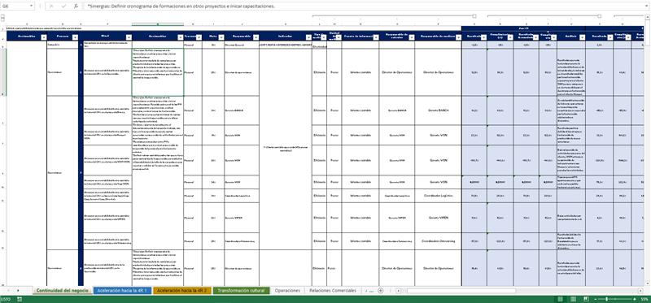 |  |  | 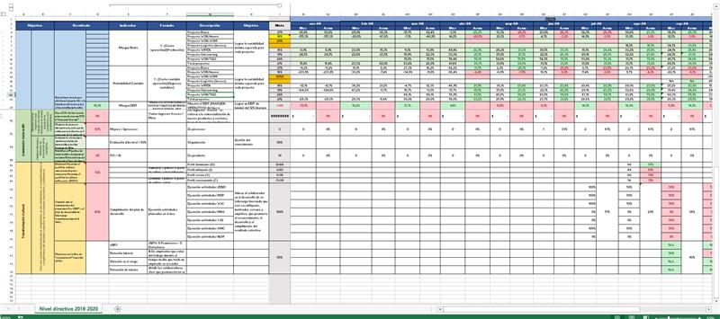

Objetivo: | Generar mediante un macro un tablero de indicadores gerenciales para que este proceso sea mas automático y visual, Asi se mejoraria la trazabilidad y los tiempos de accion
Alcance: | Se tendran beneficios de tiempo y trazabilidad a la hora de digitar, buscar y actualizar en este tablero
Requerimientos: | Colaboracion del area de TIC y Sistemas integrados para la elaboracion de la macro para este tablero

Elaborado por: Coordinadora Sistemas Integrados de Gestión Natalia Lopez Marin |  | Revisado por: Dirección de I+D Marlon Alberto Henandez Arboleda |  | Aprobado por: Director de procesos Walter Jimenez

